LISTA DE PRECIOS
TIPO DE CAMBIO DE S/ A $ | 3.12 |  |  |  |  | RESPONSABLE DE CATALOGO | MARIA | PORCENTAJE | 15.00%
 |  |  |  |  |  |  |  |  | .
MINICODIGO | 160 | MINICODIGO |  | MINICODIGO |  | MINICODIGO
CODIGO | 160 | CODIGO |  | CODIGO |  | CODIGO |  | CODIGO
MODELO |  | MODELO |  | MODELO |  | MODELO |  | MODELO
OFERTA1 |  |  |  | OFERTA2
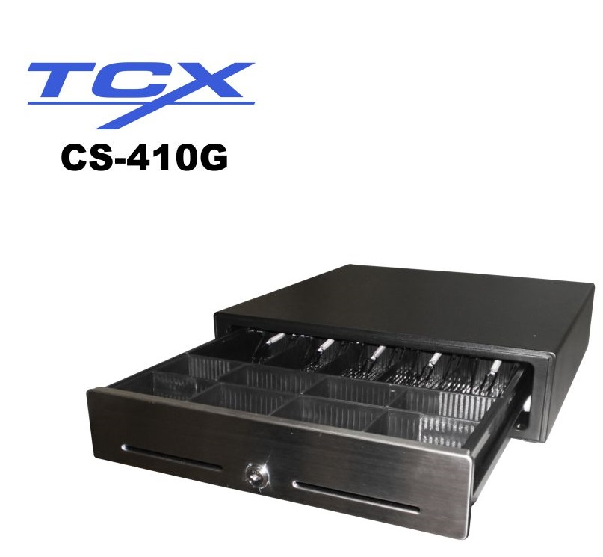
PRECIO SOLES | S/.184.00 | PRECIO SOLES | S/.0.00 | PRECIO SOLES | S/.0.00 | PRECIO SOLES | S/.0.00 | PRECIO SOLES | S/.0.00
PRECIO DOLARES | $58.97 | PRECIO DOLARES | $0.00 | PRECIO DOLARES | $0.00 | PRECIO DOLARES | $0.00 | PRECIO DOLARES | $0.00
CARACTERISTICAS |  | CARACTERISTICAS |  | CARACTERISTICAS |  | CARACTERISTICAS |  | CARACTERISTICAS
compartimentos de monedas removibles | 8 compartimientos | compartimentos de monedas removibles |  | compartimentos de monedas removibles
compartimentos de billetes removibles | 5 compartimientos | compartimentos de billetes removibles |  | compartimentos de billetes removibles
Clips de metal | para sujetar los billetes | Clips de metal |  | Clips de metal
número de aperturas | un millon de veces | número de aperturas |  | número de aperturas
Cerradura | de dos posiciones | Cerradura |  | Cerradura
Dimensiones | 410W x 412L x 100H mm. | Dimensiones |  | Dimensiones
Peso | 8Kgs Aprox. | Peso |  | Peso
Comunicación | 11P para impresora de tickets | Comunicación |  | Comunicación
Ranura frontal | ingreso de vouchers y otros comprobantes o vales | Ranura frontal |  | Ranura frontal

CONTENIDO DEL PAQUETE |  | CONTENIDO DEL PAQUETE |  | CONTENIDO DEL PAQUETE |  | CONTENIDO DEL PAQUETE |  | CONTENIDO DEL PAQUETE

MINICODIGO |  | MINICODIGO |  | MINICODIGO |  | MINICODIGO |  | MINICODIGO
CODIGO |  | CODIGO |  | CODIGO |  | CODIGO |  | CODIGO
MODELO |  | MODELO |  | MODELO |  | MODELO |  | MODELO
 |  | OFERTA3

PRECIO SOLES | S/.0.00 | PRECIO SOLES | S/.0.00 | PRECIO SOLES | S/.0.00 | PRECIO SOLES | S/.0.00 | PRECIO SOLES | S/.0.00
PRECIO DOLARES | $0.00 | PRECIO DOLARES | $0.00 | PRECIO DOLARES | $0.00 | PRECIO DOLARES | $0.00 | PRECIO DOLARES | $0.00
CARACTERISTICAS |  | CARACTERISTICAS |  | CARACTERISTICAS |  | CARACTERISTICAS |  | CARACTERISTICAS

CONTENIDO DEL PAQUETE |  | CONTENIDO DEL PAQUETE |  | CONTENIDO DEL PAQUETE |  | CONTENIDO DEL PAQUETE |  | CONTENIDO DEL PAQUETE

MINICODIGO |  | MINICODIGO |  | MINICODIGO |  | MINICODIGO |  | MINICODIGO
CODIGO |  | CODIGO |  | CODIGO |  | CODIGO |  | CODIGO
MODELO |  | MODELO |  | MODELO |  | MODELO |  | MODELO
OFERTA1 |  |  |  | OFERTA2

PRECIO SOLES | S/.0.00 | PRECIO SOLES | S/.0.00 | PRECIO SOLES | S/.0.00 | PRECIO SOLES | S/.0.00 | PRECIO SOLES | S/.0.00
PRECIO DOLARES | $0.00 | PRECIO DOLARES | $0.00 | PRECIO DOLARES | $0.00 | PRECIO DOLARES | $0.00 | PRECIO DOLARES | $0.00
CARACTERISTICAS |  | CARACTERISTICAS |  | CARACTERISTICAS |  | CARACTERISTICAS |  | CARACTERISTICAS

CONTENIDO DEL PAQUETE |  | CONTENIDO DEL PAQUETE |  | CONTENIDO DEL PAQUETE |  | CONTENIDO DEL PAQUETE |  | CONTENIDO DEL PAQUETE

